音响配置清单
音响设备需求表
序号 | 产品名称 | 品牌 | 型号 | 技术参数及指标 | 图片 | 单位 | 数量 | 单价 | 总价 | 备注
1 | 线阵全频音箱 | Y.S | LA208 | 单元组成：低频 2X8英寸（200毫米）纸盘，2.5英寸（65毫米）音圈 高频 1.4英寸（35毫米）出口，3英寸（75毫米）音圈 频率响应:（-3dB）：60-18000Hz 覆盖角度：（-6dB）：120度X8度 灵 敏 度： 98dB/1瓦.1米 声压级输出：124dB（连续），130dB（峰值） 标准阴抗：8欧姆 功 率：480瓦（额定），960瓦（节目），1920瓦（峰值） 外形尺寸：（高、宽、深）245mmX698mm）X380mm 净 重:kg | 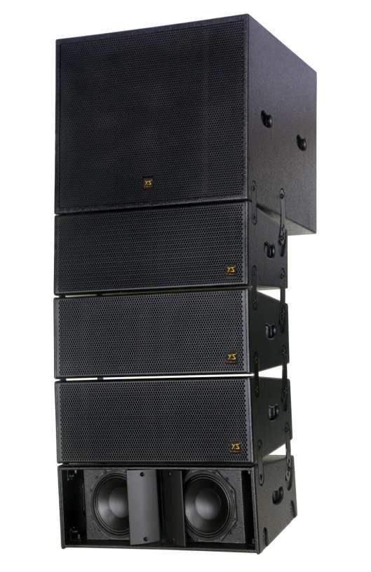 | 只 | 8
2 | 线阵次低音炮 | Y.S | LA208S | 音箱产品特点:压缩式设计，拥有中远程覆盖范围；使用钕磁驱动单元,低频反应速度及力度结合点非常好,低频饱满结实,体积小，能量大，可以单独使用也可以与LA-208组合吊挂使用, |  | 只 | 2
3 | 专业功放 | Y.S | MC.8 | 立体双声道模式: 8Ω 800Wx2 4Ω 1200Wx2，桥接单声道模式：8Ω 2000W THD＜0.025%(10%of full power),IMD ＜0.01%(60Hz/7KHz, 10%of full power), 信噪比:＞105dB,转换速度:＞60V/us，阻尼系数:＞450;1（8Ω100Hz),频率响应:20HZ+20KHz,输入灵敏度:0.775V,1.0V,1.44V,整机增益: 116±0.5 dB,通道增益差:＜0.25 dB，输入阻抗:10KΩ/20KΩ(不平衡/平衡)体积：483W×460D×89H(mm) 净重:24kg |  | 台 | 1
4 | 专业功放 | Y.S | MC.12 | 立体双声道模式: 8Ω 1300Wx2 4Ω 1800Wx2，桥接单声道模式：8Ω 3000W THD＜0.025%(10%of full power),IMD ＜0.01%(60Hz/7KHz, 10%of full power), 信噪比:＞105dB,转换速度:＞60V/us，阻尼系数:＞450;1（8Ω100Hz),频率响应:20HZ+20KHz,输入灵敏度:0.775V,1.0V,1.44V,整机增益: 116±0.5 dB,通道增益差:＜0.25 dB，输入阻抗:10KΩ/20KΩ(不平衡/平衡)体积：483W×460D×89H(mm) 净重:28kg |  | 台 | 2
5 | 音箱处理器 | Y.S | DSP316 | 专业DSP数字处理器，3进6出 |  | 台 | 1
6 | 分配器 |  | TCD-4 | 专业电源信号分配接头器 |  | 台 | 1
7 | 音箱线 | 秋叶原 | 2.5平方 |  |  | 米 | 300
8 | 信号线 | 秋叶原 | 3芯 | 2米一条带卡龙公母 |  | 条 | 12
9 | 音箱吊架 |  |  |  |  | 个 | 2
10 | 吊顶架焊接 |  |  |  |  | 套 | 2
11 | 会议话筒 | SHURE | MX418D/C | 18英寸心形鹅颈，配有带3米电缆的防震桌面底座，无边压平衡输出设计对电磁交流声和射频干扰有隔离作用。 | 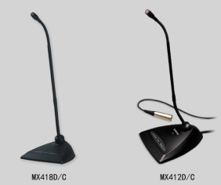 | 支 | 6
12 | 无线手持话筒 | SHURE | SLX24/BETA87A单手持、超心型、电容 | UHF段无线手持话筒系统；SLX4分集接收机，多达30个兼容系统，自动频率选择，可拆式1/4波长天线，五段发射音频信号强度指示，背光LCD显示屏，频率和电源锁定，背面音量控制，结实金属底板，XLR和6.35mm输出；SLX2/BETA87 心/超心形电容手持话筒，UHF手持式发射器，自动发射机设置，带超时特性的LCD显示屏，频率和功率锁定，3段电池电量指示，电池供电时间:两节AA电池 8小时供电，尺寸规格: 254 x 51毫米，重量: 290 |  | 套 | 4
13 | 放大器 | SHURE | UA 844+SWB-LC | 舒尔UA844+天线分配系统可将一对天线分频至多台接收机，达到扩展无线话筒系统的目的。UA844+还可放大射频信号，补偿因信号功率被分至多个输出而造成的插入损耗。单个UA844+系统可最多支持五个无线接收机。双层配置中可最多使用五个UA844+系统。功能 五路射频信号输出 支持QLX-D™、ULX-D、SLX和BLX（仅限BLX4R）接收机 前置式天线安装件 架置式安装件 4个用于接收机的直流馈电端（15V，最大2.5A） 用于天线偏置的直流输出端（12V，最大300mA） |  | 台 | 1
 | 放大器叶片 | SHURE | UA874WB | 有源指向性天线，阻抗50欧，射频频率范围470-900MHz，BNC接口；尺寸（高X宽X深）：316mmx359mmx36mm，重量：317g。 |  | 只 | 2
9 | 安装费
备注：所有报价均含税 |  |  |  |  |  |  |  | 小计： | ¥0

